关系图
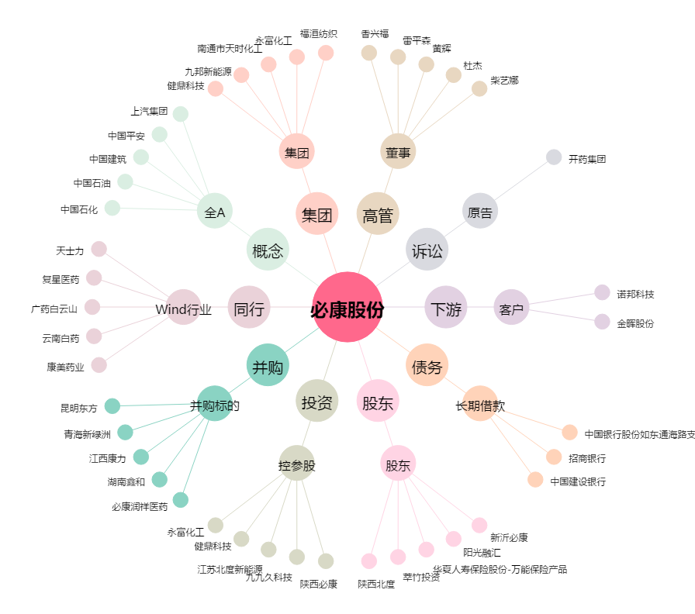
必康股份[002411.SZ] - 关系概览图

